Capacidad condicinal por área
 | Capacidad condicional área (kwh/d) | Mapa áreas H2

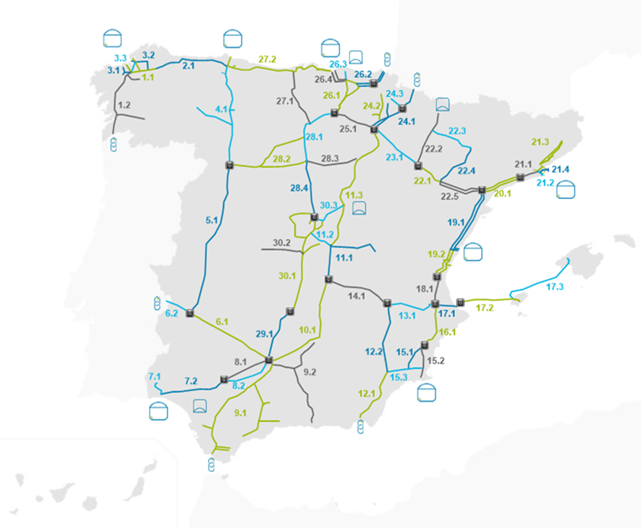
1_1_Irixoa | 219,606
1_2_Abegondo | 138,068
2_1_Ribadeo | 255,314
3_1_Cerceda | 99,632
3_2_AsPontes | 86,143
3_3_Miño | 360,803
4_1_Benavente | 242,566
5_1_Mérida | 198,271
6_1_Córdoba | 469,140
6p_1_Badajoz | 121,729
7_1_Ence | 34,747
7_2_Bonares | 833,836
8_1_PalmaRio | 129,411
8_2_Écija | 430,010
9_1_Medina | 431,990
9_2_Torredelcampo | 99,364
10_1_Carolina | 810,045
11_1_Villacañas | 389,168
11_2_Belmonte | 573,679
11_3_Rabanos | 319,437
12_1_Antas | 1,658,045
12_2_Moratalla | 1,846,556
13_1_Almansa | 846,627
14_1_Villarobledo | 1,262,618
15_1_Callosa | 517,022
15_2_AES | 853,396
15_3_FuenteÁlamo | 239,108
16_1_Tibi | 250,598
17_1_Dénia | 204,597
17_2_Ibiza | 208,218
17_3_Mallorca | 169,777
18_1_Carlet | 338,072
19_1_Tortosa | 627,624
19_2_Puzol | 651,625
20_1_Montroig | 565,305
21_1_Monjós | 341,472
21_2_Martorell | 487,176
21_3_Terrassa | 212,335
21_4_SantJoan | 209,550
22_1_Azaila | 383,197
22_2_Villanueva | 300,715
22_3_Monzón | 5,233
22_4_Velilla | 43,983
22_5_Caseres | 350,183
23_1_Alfaro | 537,903
24_1_Aibar | 230,108
24_2_Larraga | 35,614
24_3_Villaveta | 23,689
25_1_Logroño | 512,996
26_1_Foronda | 1,154,257
26_2_Tolosa | 297,360
26_3_Sollube | 339,231
26_4_Santurce | 1,123,840
27_1_Valdeprado | 116,550
27_2_Rubayo | 124,447
28_1_Olalla | 250,404
28_2_Villalar | 58,185
28_3_Vid | 19,178
28_4_Vellón | 126,237
29_1_Fuencaliente | 431,039
30_1_CiudadReal | 328,143
30_2_Villaseca | 101,967
30_3_Marchamalo | 230,925

